2021_data
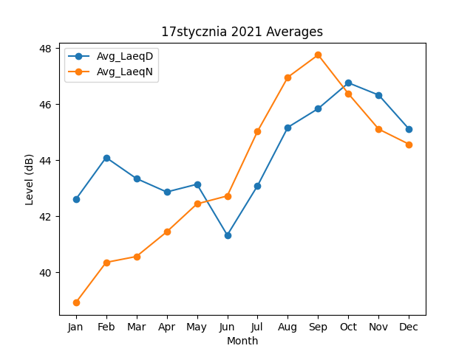
Month | Avg_LaeqD | Avg_LaeqN
1 | 42.597887227 | 38.91191257
2 | 44.092631701 | 40.349747058
3 | 43.342828181 | 40.559757665
4 | 42.863197428 | 41.437874302
5 | 43.137818144 | 42.437671015
6 | 41.323468642 | 42.721575065
7 | 43.085616052 | 45.031091447
8 | 45.170249498 | 46.959777969
9 | 45.837144153 | 47.755844865
10 | 46.757273496 | 46.366728135
11 | 46.321065082 | 45.104273228
12 | 45.107140136 | 44.567315001

